甲烷排放因子
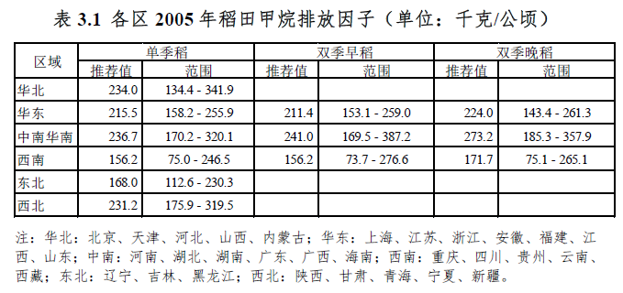
省级温室气体清单编制指南2011-表3.1各区2005年稻田甲烷排放因子 |  |  |  |  |  |  |  | 平均 |  |  | 最大
地区 | 区域 | 双季早稻 | 单季稻 | 双季晚稻 | 双季早稻 | 单季稻 | 双季晚稻 | Early | Single | Late | Early | Single | Late
北京市 | 华北 |  | 234 |  |  | 273.92 |  |  | 212.0475 |  |  | 273.92
天津市 | 华北 |  | 234 |  |  | 307.2 |  |  | 215.755 |  |  | 307.2
河北省 | 华北 |  | 234 |  |  | 279.04 |  |  | 218.4525 |  |  | 279.04
山西省 | 华北 |  | 234 |  |  | 158.75 |  |  | 167.11125 |  |  | 234
内蒙古自治区 | 华北 |  | 234 |  |  | 110.16 |  |  | 123.42125 |  |  | 234
辽宁省 | 东北 |  | 168 |  |  | 150.48 |  |  | 154.95 |  |  | 211.12
吉林省 | 东北 |  | 168 |  |  | 106.92 |  |  | 97.91125 |  |  | 168
黑龙江省 | 东北 |  | 168 |  |  | 89.25 |  |  | 100.15625 |  |  | 168
上海市 | 华东 | 211.4 | 215.5 | 224 |  | 260.36 |  |  | 192.93 |  |  | 260.36
江苏省 | 华东 | 211.4 | 215.5 | 224 |  | 315.18 |  |  | 217.9225 |  |  | 315.18
浙江省 | 华东 | 211.4 | 215.5 | 224 | 152.28 | 251.68 | 413.1 | 183.8895 | 223.5165 | 337.247 | 228.228 | 251.68 | 413.1
安徽省 | 华东 | 211.4 | 215.5 | 224 | 216.48 | 304.88 | 318.6 | 205.8895 | 244.1665 | 298.097 | 228.228 | 304.88 | 401.388
福建省 | 华东 | 211.4 | 215.5 | 224 | 147.2 | 90.88 | 384.81 | 166.0445 | 162.8415 | 370.8995 | 228.228 | 249.436 | 473.4
江西省 | 华东 | 211.4 | 215.5 | 224 | 143.37 | 155.76 | 354.9 | 184.4245 | 202.949 | 348.122 | 228.228 | 249.436 | 412.2
山东省 | 华东 | 211.4 | 215.5 | 224 |  | 381.21 |  |  | 253.2075 |  |  | 381.21
河南省 | 中南 | 241 | 236.7 | 273.2 |  | 453.87 |  |  | 251.845 |  |  | 453.87
湖北省 | 中南 | 241 | 236.7 | 273.2 | 242.52 | 396.55 | 461.84 | 205.234 | 248.0275 | 344.98 | 242.52 | 396.55 | 461.84
湖南省 | 中南 | 241 | 236.7 | 273.2 | 132.03 | 212.96 | 361.27 | 187.077 | 220.1865 | 335.6895 | 241 | 249.436 | 401.388
广东省 | 中南 | 241 | 236.7 | 273.2 | 263.04 |  | 612.15 | 220.6795 |  | 437.7845 | 263.04 |  | 612.15
广西壮族自治区 | 中南 | 241 | 236.7 | 273.2 | 225.6 | 97.27 | 484.42 | 204.732 | 184.1765 | 400.227 | 241 | 249.436 | 484.42
海南省 | 中南 | 241 | 236.7 | 273.2 | 436.8 |  | 507.74 | 260.082 |  | 406.732 | 436.8 |  | 507.74
重庆市 | 西南 | 156.2 | 156.2 | 171.7 |  | 243.08 |  |  | 213.3125 |  |  | 373.12
四川省 | 西南 | 156.2 | 156.2 | 171.7 |  | 255.36 |  |  | 216.3825 |  |  | 373.12
贵州省 | 西南 | 156.2 | 156.2 | 171.7 |  | 138.24 |  |  | 182.64 |  |  | 373.12
云南省 | 西南 | 156.2 | 156.2 | 171.7 | 257.55 | 197.64 | 180.48 | 202.6675 | 189.09 | 198.425 | 373.12 | 373.12 | 373.12
西藏自治区 | 西南 | 156.2 | 156.2 | 171.7 |  | 45.14 |  |  | 82.59125 |  |  | 156.2
陕西省 | 西北 |  | 231.2 |  |  | 289.2 |  |  | 176.19375 |  |  | 289.2
甘肃省 | 西北 |  | 231.2 |  |  | 207.87 |  |  | 142.02375 |  |  | 231.2
青海省 | 西北 |  | 231.2 |  |  |  |  |  |  |  |  | 0
宁夏回族自治区 | 西北 |  | 231.2 |  |  | 285 |  |  | 162.5875 |  |  | 285
新疆维吾尔自治区 | 西北 |  | 231.2 |  |  | 352.03 |  |  | 187.0325 |  |  | 352.03

